1.รวม
 | โครงการภายใต้เป้าหมายแผนแม่บทย่อย : 040602 ประเทศไทยมีความสามารถในการแข่งขันด้านดิจิทัล ในด้านความพร้อมในอนาคตดีขึ้น
กรุณา Log in เข้าระบบ eMENSCR ก่อนดำเนินการ Click ที่ link โครงการนั้น ๆ
หมายเหตุ : หากไม่ Login จะไม่สามารถดูรายละเอียดโครงการได้
โครงการที่ปรากฎเป็นโครงการที่ผ่านการอนุมัติจากผู้บริหาร (M7) ของหน่วยงานเท่านั้น (ข้อมูล ณ เดือนมีนาคม 2565)

รหัสโครงการ | ชื่อโครงการ / การดำเนินงาน | ชื่อโครงการ / การดำเนินงาน | ยุทธศาสตร์ชาติที่เกี่ยวข้องโดยตรง (ข้อความ) | ปีงบประมาณ | วันที่เริ่มต้นโครงการ | วันที่สิ้นสุดโครงการ | หน่วยงานระดับกองหรือเทียบเท่า | หน่วยงานระดับกรมหรือเทียบเท่า | หน่วยงานระดับกระทรวงหรือเทียบเท่า | ประเภทโครงการ | องค์ประกอบ | ปัจจัย | url
สศด.0603-61-0002 | โครงการจัดแสดงนิทรรศการนานาชาติ (World Expo 2020 Dubai) | โครงการจัดแสดงนิทรรศการนานาชาติ (World Expo 2020 Dubai) | ด้านการสร้างความสามารถในการแข่งขัน | 2561 | กันยายน 2561 | ธันวาคม 2564 | ฝ่ายอำนวยการสำนักงาน | สำนักงานส่งเสริมเศรษฐกิจดิจิทัล | กระทรวงดิจิทัลเพื่อเศรษฐกิจและสังคม |  | 040602V01 | 040602V01F03 |  | 040602V01F03
อก 0201-61-0001 | กิจกรรมการประชาสัมพันธ์เชิงรุกกระทรวงอุตสาหกรรม ประจำปี 2561 | กิจกรรมการประชาสัมพันธ์เชิงรุกกระทรวงอุตสาหกรรม ประจำปี 2561 | ด้านการสร้างความสามารถในการแข่งขัน | 2561 | ตุลาคม 2560 | กันยายน 2561 | กองกลาง | สำนักงานปลัดกระทรวงอุตสาหกรรม (ราชการบริหารส่วนกลาง) | กระทรวงอุตสาหกรรม |  | 040602V03 | 040602V03F02 |  | 040602V03F02
อก 0201-62-0001 | โครงการการประชาสัมพันธ์เชิงรุกของกระทรวงอุตสาหกรรม ประจำปีงบประมาณ พ.ศ. 2562 | โครงการการประชาสัมพันธ์เชิงรุกของกระทรวงอุตสาหกรรม ประจำปีงบประมาณ พ.ศ. 2562 | ด้านการปรับสมดุลและพัฒนาระบบการบริหารจัดการภาครัฐ | 2561 | มกราคม 2561 | กันยายน 2562 | กองกลาง | สำนักงานปลัดกระทรวงอุตสาหกรรม (ราชการบริหารส่วนกลาง) | กระทรวงอุตสาหกรรม |  | 040602V01 | 040602V01F01 |  | 040602V01F01
สศด.0603-61-0003 | โครงการจัดประชุมวิชาการและนิทรรศการ (Digital Thailand Big Bang) | โครงการจัดประชุมวิชาการและนิทรรศการ (Digital Thailand Big Bang) | ด้านการสร้างความสามารถในการแข่งขัน | 2562 | พฤศจิกายน 2561 | ธันวาคม 2562 | ฝ่ายอำนวยการสำนักงาน | สำนักงานส่งเสริมเศรษฐกิจดิจิทัล | กระทรวงดิจิทัลเพื่อเศรษฐกิจและสังคม |  | 040602V01 | 040602V01F01 |  | 040602V01F01
อก 0802-62-0008 | โครงการติดตามและประเมินผลการดำเนินงานภายใต้แผนแม่บทบูรณาการพัฒนาอุตสาหกรรมศักยภาพ | โครงการติดตามและประเมินผลการดำเนินงานภายใต้แผนแม่บทบูรณาการพัฒนาอุตสาหกรรมศักยภาพ | ด้านการสร้างความสามารถในการแข่งขัน | 2562 | ธันวาคม 2561 | กันยายน 2562 | กองนโยบายอุตสาหกรรมมหาภาค | สำนักงานเศรษฐกิจอุตสาหกรรม | กระทรวงอุตสาหกรรม |  | 040602V00 | 040602V00F00 |  | 040602V00F00
อก 0802-62-0018 | โครงการปรับเปลี่ยนภาคอุตสาหกรรมไทยสู่การเป็นผู้นำในอุตสาหกรรม 4.0 (Smart Industry Transformation and Competency to 4.0) | โครงการปรับเปลี่ยนภาคอุตสาหกรรมไทยสู่การเป็นผู้นำในอุตสาหกรรม 4.0 (Smart Industry Transformation and Competency to 4.0) | ด้านการสร้างความสามารถในการแข่งขัน | 2562 | ธันวาคม 2561 | กันยายน 2562 | กองนโยบายอุตสาหกรรมมหาภาค | สำนักงานเศรษฐกิจอุตสาหกรรม | กระทรวงอุตสาหกรรม |  | 040602V02 | 040602V02F03 |  | 040602V02F03
อก 0802-62-0019 | โครงการเพิ่มผลิตภาพอุตสาหกรรมไฟฟ้าและอิเล็กทรอนิกส์อัจฉริยะอย่างยั่งยืน | โครงการเพิ่มผลิตภาพอุตสาหกรรมไฟฟ้าและอิเล็กทรอนิกส์อัจฉริยะอย่างยั่งยืน | ด้านการสร้างความสามารถในการแข่งขัน | 2562 | ตุลาคม 2561 | กันยายน 2562 | กองนโยบายอุตสาหกรรมมหาภาค | สำนักงานเศรษฐกิจอุตสาหกรรม | กระทรวงอุตสาหกรรม |  | 040602V03 | 040602V03F02 |  | 040602V03F02
อก 0802-62-0021 | โครงการต่อยอดเพิ่มผลิตภาพในภาคอุตสาหกรรมด้วยเครือข่ายดิจิทัล (Digital Networking in Manufacturing) | โครงการต่อยอดเพิ่มผลิตภาพในภาคอุตสาหกรรมด้วยเครือข่ายดิจิทัล (Digital Networking in Manufacturing) | ด้านการสร้างความสามารถในการแข่งขัน | 2562 | ธันวาคม 2561 | กันยายน 2562 | กองนโยบายอุตสาหกรรมมหาภาค | สำนักงานเศรษฐกิจอุตสาหกรรม | กระทรวงอุตสาหกรรม |  | 040602V02 | 040602V02F01 |  | 040602V02F01
อก 0802-62-0023 | โครงการยกระดับอุตสาหกรรมแปรรูปอาหาร โดยนำมาตรฐาน ผลิตภาพและนวัตกรรมเป็นเครื่องมือในการเพิ่มขีดความสามารถนักรบอุตสาหกรรมพันธุ์ใหม่ | โครงการยกระดับอุตสาหกรรมแปรรูปอาหาร โดยนำมาตรฐาน ผลิตภาพและนวัตกรรมเป็นเครื่องมือในการเพิ่มขีดความสามารถนักรบอุตสาหกรรมพันธุ์ใหม่ | ด้านการสร้างความสามารถในการแข่งขัน | 2562 | ธันวาคม 2561 | กันยายน 2562 | กองนโยบายอุตสาหกรรมมหาภาค | สำนักงานเศรษฐกิจอุตสาหกรรม | กระทรวงอุตสาหกรรม |  | 040602V02 | 040602V02F01 |  | 040602V02F01
อก 0802-62-0025 | โครงการพัฒนาโรงงานอุตสาหกรรมสู่ความเป็นโรงงานอัจฉริยะเพื่อเพิ่มผลิตภาพการผลิตตามแนวทางอุตสาหกรรม 4.0 (Smart Factory) | โครงการพัฒนาโรงงานอุตสาหกรรมสู่ความเป็นโรงงานอัจฉริยะเพื่อเพิ่มผลิตภาพการผลิตตามแนวทางอุตสาหกรรม 4.0 (Smart Factory) | ด้านการสร้างความสามารถในการแข่งขัน | 2562 | ตุลาคม 2561 | กันยายน 2562 | กองนโยบายอุตสาหกรรมมหาภาค | สำนักงานเศรษฐกิจอุตสาหกรรม | กระทรวงอุตสาหกรรม |  | 040602V02 | 040602V02F01 |  | 040602V02F01
อก 0802-62-0027 | โครงการเพิ่มขีดความสามารถในการแข่งขันด้วยการสร้างนวัตกรรมอย่างเป็นระบบตามแนวทางสากลและพัฒนาเครือข่ายนวัตกรรมภาคอุตสาหกรรม | โครงการเพิ่มขีดความสามารถในการแข่งขันด้วยการสร้างนวัตกรรมอย่างเป็นระบบตามแนวทางสากลและพัฒนาเครือข่ายนวัตกรรมภาคอุตสาหกรรม | ด้านการสร้างความสามารถในการแข่งขัน | 2562 | ธันวาคม 2561 | กันยายน 2562 | กองนโยบายอุตสาหกรรมมหาภาค | สำนักงานเศรษฐกิจอุตสาหกรรม | กระทรวงอุตสาหกรรม |  | 040602V00 | 040602V00F00 |  | 040602V00F00
อก 0803-62-0009 | โครงการพัฒนาศูนย์วิเคราะห์ข้อมูลเชิงลึกอุตสาหกรรมเหล็กและโลหการ | โครงการพัฒนาศูนย์วิเคราะห์ข้อมูลเชิงลึกอุตสาหกรรมเหล็กและโลหการ | ด้านการสร้างความสามารถในการแข่งขัน | 2562 | ธันวาคม 2561 | กันยายน 2562 | กองนโยบายอุตสาหกรรมรายสาขา 1 | สำนักงานเศรษฐกิจอุตสาหกรรม | กระทรวงอุตสาหกรรม |  | 040602V03 | 040602V03F02 |  | 040602V03F02
อก 0803-62-0010 | โครงการพัฒนาศูนย์วิเคราะห์ข้อมูลเชิงลึกอุตสาหกรรมเครื่องจักรกล | โครงการพัฒนาศูนย์วิเคราะห์ข้อมูลเชิงลึกอุตสาหกรรมเครื่องจักรกล | ด้านการสร้างความสามารถในการแข่งขัน | 2562 | ธันวาคม 2561 | กันยายน 2562 | กองนโยบายอุตสาหกรรมรายสาขา 1 | สำนักงานเศรษฐกิจอุตสาหกรรม | กระทรวงอุตสาหกรรม |  | 040602V03 | 040602V03F02 |  | 040602V03F02
อก 0803-62-0011 | โครงการพัฒนาศูนย์วิเคราะห์ข้อมูลเชิงลึกอุตสาหกรรมวัสดุอุปกรณ์ทางการแพทย์ | โครงการพัฒนาศูนย์วิเคราะห์ข้อมูลเชิงลึกอุตสาหกรรมวัสดุอุปกรณ์ทางการแพทย์ | ด้านการสร้างความสามารถในการแข่งขัน | 2562 | มกราคม 2562 | ตุลาคม 2562 | กองนโยบายอุตสาหกรรมรายสาขา 1 | สำนักงานเศรษฐกิจอุตสาหกรรม | กระทรวงอุตสาหกรรม |  | 040602V03 | 040602V03F02 |  | 040602V03F02
อก 0803-62-0012 | โครงการพัฒนาสารสนเทศยานยนต์ | โครงการพัฒนาสารสนเทศยานยนต์ | ด้านการสร้างความสามารถในการแข่งขัน | 2562 | มกราคม 2562 | ตุลาคม 2562 | กองนโยบายอุตสาหกรรมรายสาขา 1 | สำนักงานเศรษฐกิจอุตสาหกรรม | กระทรวงอุตสาหกรรม |  | 040602V02 | 040602V02F01 |  | 040602V02F01
อก 0803-62-0013 | โครงการพัฒนาศูนย์วิเคราะห์ข้อมูลเชิงลึกสำหรับอุตสาหกรรมไฟฟ้าและอิเล็กทรอนิกส์ | โครงการพัฒนาศูนย์วิเคราะห์ข้อมูลเชิงลึกสำหรับอุตสาหกรรมไฟฟ้าและอิเล็กทรอนิกส์ | ด้านการสร้างความสามารถในการแข่งขัน | 2562 | มกราคม 2562 | กันยายน 2562 | กองนโยบายอุตสาหกรรมรายสาขา 1 | สำนักงานเศรษฐกิจอุตสาหกรรม | กระทรวงอุตสาหกรรม |  | 040602V03 | 040602V03F02 |  | 040602V03F02
อก 0804-62-0006 | โครงการพัฒนาระบบฐานข้อมูลเชิงลึกอุตสาหกรรมผลิตภัณฑ์ยางและไม้ยางพารา ปี พ.ศ. 2562 | โครงการพัฒนาระบบฐานข้อมูลเชิงลึกอุตสาหกรรมผลิตภัณฑ์ยางและไม้ยางพารา ปี พ.ศ. 2562 | ด้านการสร้างความสามารถในการแข่งขัน | 2562 | มกราคม 2562 | กันยายน 2562 | กองนโยบายอุตสาหกรรมรายสาขา 2 | สำนักงานเศรษฐกิจอุตสาหกรรม | กระทรวงอุตสาหกรรม |  | 040602V03 | 040602V03F02 |  | 040602V03F02
อก 0804-62-0007 | โครงการศูนย์สารสนเทศอัจฉริยะอุตสาหกรรมแฟชั่น (อุตสาหกรรมสิ่งทอและเครื่องนุ่งห่ม เครื่องหนังและรองเท้า อัญมณีและเครื่องประดับ) | โครงการศูนย์สารสนเทศอัจฉริยะอุตสาหกรรมแฟชั่น (อุตสาหกรรมสิ่งทอและเครื่องนุ่งห่ม เครื่องหนังและรองเท้า อัญมณีและเครื่องประดับ) | ด้านการสร้างความสามารถในการแข่งขัน | 2562 | ธันวาคม 2561 | กันยายน 2562 | กองนโยบายอุตสาหกรรมรายสาขา 2 | สำนักงานเศรษฐกิจอุตสาหกรรม | กระทรวงอุตสาหกรรม |  | 040602V05 | 040602V05F02 |  | 040602V05F02
อก 0804-62-0009 | โครงการพัฒนาระบบข้อมูลเชิงลึกอุตสาหกรรมบรรจุภัณฑ์ ปี 2562 | โครงการพัฒนาระบบข้อมูลเชิงลึกอุตสาหกรรมบรรจุภัณฑ์ ปี 2562 | ด้านการสร้างความสามารถในการแข่งขัน | 2562 | พฤศจิกายน 2561 | สิงหาคม 2562 | กองนโยบายอุตสาหกรรมรายสาขา 2 | สำนักงานเศรษฐกิจอุตสาหกรรม | กระทรวงอุตสาหกรรม |  | 040602V03 | 040602V03F02 |  | 040602V03F02
อก 0804-62-0011 | โครงการพัฒนาศูนย์สารสนเทศอัจฉริยะอุตสาหกรรมอาหาร | โครงการพัฒนาศูนย์สารสนเทศอัจฉริยะอุตสาหกรรมอาหาร | ด้านการสร้างความสามารถในการแข่งขัน | 2562 | ธันวาคม 2561 | กันยายน 2562 | กองนโยบายอุตสาหกรรมรายสาขา 2 | สำนักงานเศรษฐกิจอุตสาหกรรม | กระทรวงอุตสาหกรรม |  | 040602V05 | 040602V05F02 |  | 040602V05F02
อก 0807-62-0006 | โครงการพัฒนาระบบจัดการข้อมูลขนาดใหญ่เพื่อยกระดับขีดความสามารถในการแข่งขันของภาคอุตสาหกรรม | โครงการพัฒนาระบบจัดการข้อมูลขนาดใหญ่เพื่อยกระดับขีดความสามารถในการแข่งขันของภาคอุตสาหกรรม | ด้านการสร้างความสามารถในการแข่งขัน | 2562 | ธันวาคม 2561 | กันยายน 2562 | กองสารสนเทศและดัชนีเศรษฐกิจอุตสาหกรรม | สำนักงานเศรษฐกิจอุตสาหกรรม | กระทรวงอุตสาหกรรม |  | 040602V03 | 040602V03F02 |  | 040602V03F02
อก 0807-62-0007 | โครงการพัฒนาสำนักงานทันสมัย (OIE SMART OFFICE) | โครงการพัฒนาสำนักงานทันสมัย (OIE SMART OFFICE) | ด้านการปรับสมดุลและพัฒนาระบบการบริหารจัดการภาครัฐ | 2562 | เมษายน 2562 | ตุลาคม 2562 | กองสารสนเทศและดัชนีเศรษฐกิจอุตสาหกรรม | สำนักงานเศรษฐกิจอุตสาหกรรม | กระทรวงอุตสาหกรรม |  | 040602V03 | 040602V03F03 |  | 040602V03F03
อก 0807-62-0008 | การจ้างงานสำรวจ ตรวจสอบ วิเคราะห์ข้อมูลเพื่อจัดทำสถิติและดัชนีอุตสาหกรรมรายเดือน | การจ้างงานสำรวจ ตรวจสอบ วิเคราะห์ข้อมูลเพื่อจัดทำสถิติและดัชนีอุตสาหกรรมรายเดือน | ด้านการสร้างความสามารถในการแข่งขัน | 2562 | พฤศจิกายน 2561 | กันยายน 2562 | กองสารสนเทศและดัชนีเศรษฐกิจอุตสาหกรรม | สำนักงานเศรษฐกิจอุตสาหกรรม | กระทรวงอุตสาหกรรม |  | 040602V03 | 040602V03F02 |  | 040602V03F02
อก 0807-62-0009 | การสำรวจข้อมูลและจัดทำรายงานผลิตภาพและผลประกอบการอุตสาหกรรมปี 2561 ปีงบประมาณ พ.ศ. 2562 | การสำรวจข้อมูลและจัดทำรายงานผลิตภาพและผลประกอบการอุตสาหกรรมปี 2561 ปีงบประมาณ พ.ศ. 2562 | ด้านการสร้างความสามารถในการแข่งขัน | 2562 | มกราคม 2562 | ธันวาคม 2562 | กองสารสนเทศและดัชนีเศรษฐกิจอุตสาหกรรม | สำนักงานเศรษฐกิจอุตสาหกรรม | กระทรวงอุตสาหกรรม |  | 040602V00 | 040602V00F00 |  | 040602V00F00
อก 0807-62-0010 | โครงการพัฒนาดัชนีวัดความสามารถในการแข่งขันด้านเศรษฐกิจอุตสาหกรรมของอุตสาหกรรมศักยภาพ (ประจำปีงบประมาณ พ.ศ. 2562) | โครงการพัฒนาดัชนีวัดความสามารถในการแข่งขันด้านเศรษฐกิจอุตสาหกรรมของอุตสาหกรรมศักยภาพ (ประจำปีงบประมาณ พ.ศ. 2562) | ด้านการสร้างความสามารถในการแข่งขัน | 2562 | พฤศจิกายน 2561 | สิงหาคม 2562 | กองสารสนเทศและดัชนีเศรษฐกิจอุตสาหกรรม | สำนักงานเศรษฐกิจอุตสาหกรรม | กระทรวงอุตสาหกรรม |  | 040602V03 | 040602V03F02 |  | 040602V03F02
...

2.เรียง VC
...
โครงการที่ปรากฎเป็นโครงการที่ผ่านการอนุมัติจากผู้บริหาร (M7) ของหน่วยงานเท่านั้น (ข้อมูล ณ เดือนมีนาคม 2565)

ปีงบประมาณ | วันที่เริ่มต้นโครงการ | วันที่สิ้นสุดโครงการ | หน่วยงานระดับกองหรือเทียบเท่า | หน่วยงานระดับกรมหรือเทียบเท่า | หน่วยงานระดับกระทรวงหรือเทียบเท่า | ประเภทโครงการ | url
2562 | ธันวาคม 2561 | กันยายน 2562 | กองนโยบายอุตสาหกรรมมหาภาค | สำนักงานเศรษฐกิจอุตสาหกรรม | กระทรวงอุตสาหกรรม |  |  | 040602V00F00
2562 | ธันวาคม 2561 | กันยายน 2562 | กองนโยบายอุตสาหกรรมมหาภาค | สำนักงานเศรษฐกิจอุตสาหกรรม | กระทรวงอุตสาหกรรม |  |  | 040602V00F00
2562 | มกราคม 2562 | ธันวาคม 2562 | กองสารสนเทศและดัชนีเศรษฐกิจอุตสาหกรรม | สำนักงานเศรษฐกิจอุตสาหกรรม | กระทรวงอุตสาหกรรม |  |  | 040602V00F00
2562 | ตุลาคม 2561 | กันยายน 2562 | กองยุทธศาสตร์และแผนงาน | สำนักงานปลัดกระทรวงอุตสาหกรรม (ราชการบริหารส่วนกลาง) | กระทรวงอุตสาหกรรม |  |  | 040602V00F00
2563 | ตุลาคม 2562 | กันยายน 2563 | คณะศิลปศาสตร์ | มหาวิทยาลัยเทคโนโลยีราชมงคลธัญบุรี | กระทรวงการอุดมศึกษา วิทยาศาสตร์ วิจัยและนวัตกรรม |  |  | 040602V00F00
2563 | ตุลาคม 2562 | กันยายน 2563 | แขวงทางหลวงชนบทพะเยา | กรมทางหลวงชนบท | กระทรวงคมนาคม |  |  | 040602V00F00
2563 | ตุลาคม 2562 | กันยายน 2563 | กองนโยบายและยุทธศาสตร์การค้าสินค้าเกษตร | สำนักงานนโยบายและยุทธศาสตร์การค้า | กระทรวงพาณิชย์ |  |  | 040602V00F00
2563 | ตุลาคม 2562 | กันยายน 2563 | กองวิศวกรรมบริการ | กรมอุตสาหกรรมพื้นฐานและการเหมืองแร่ | กระทรวงอุตสาหกรรม |  |  | 040602V00F00
2563 | เมษายน 2563 | กันยายน 2564 | กองนโยบายอุตสาหกรรมมหาภาค | สำนักงานเศรษฐกิจอุตสาหกรรม | กระทรวงอุตสาหกรรม |  |  | 040602V00F00
...

2.Pivot vc
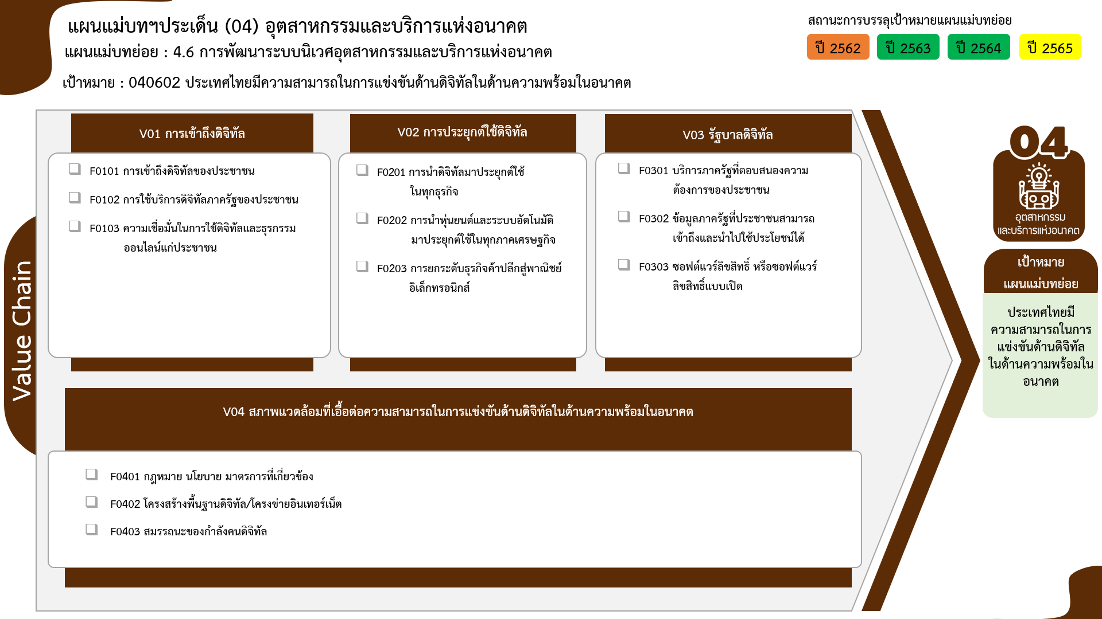
...
2562 | 2563 | 2564 | 2565 | 2566 | รวมจำนวนโครงการทั้งหมด
1 |  | 3 | 5 |  | 11
1 |  | 1 | 3 |  | 6
6 โครงการ
40 โครงการ
 |  | 2 | 2 |  | 4
4 โครงการ
4 โครงการ
 |  |  |  |  | 1
0 โครงการ
15 โครงการ
5 | 9 | 22 | 4 | 1 | 41
1 โครงการ
4 | 9 | 22 | 4 | 1 | 40
1 โครงการ
1 โครงการ
โครงการที่ไม่สอดคล้องกับองค์ประกอบและปัจจัยใดของเป้าหมายแผนแม่บทย่อย จำนวน 12 โครงการ
1 |  |  |  |  | 1
12 | 4 | 1 | 2 |  | 20
 | 2 |  | 2 |  | 4
11 | 2 | 1 |  |  | 15
1 |  |  |  |  | 1
 |  | 1 |  |  | 1
1 โครงการ
รวมทั้งสิ้น 110 โครงการ
 |  | 1 |  |  | 1
1 โครงการ
24 โครงการ
2 | 5 | 9 | 9 |  | 25
 |  | 1 |  |  | 1
2 | 5 | 8 | 9 |  | 24
4 | 8 |  |  |  | 12
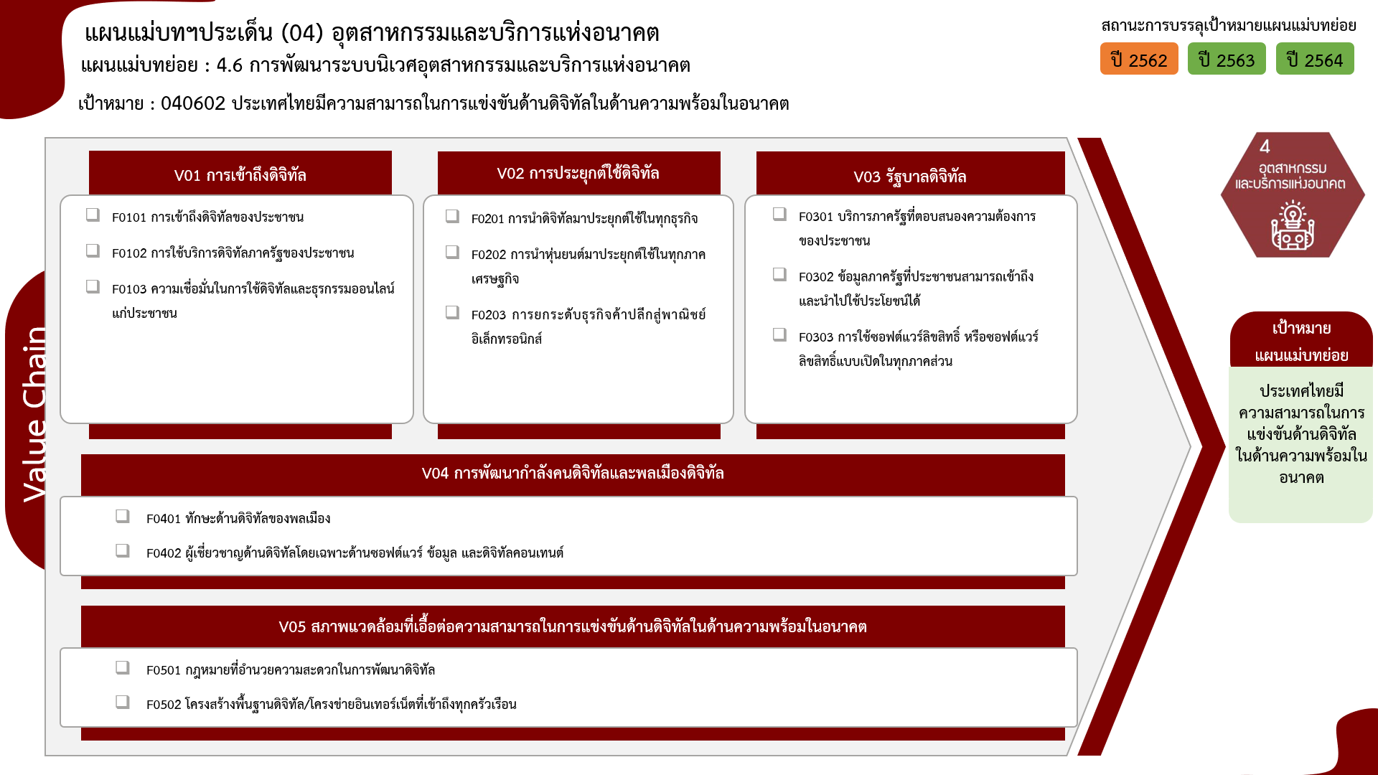
4 | 8 |  |  |  | 12
24 | 26 | 36 | 20 | 1 | 110
...
6 โครงการ
40 โครงการ
4 โครงการ
4 โครงการ
0 โครงการ
1 โครงการ
15 โครงการ
1 โครงการ
1 โครงการ

1 โครงการ
0 โครงการ

รวมทั้งสิ้น 110 โครงการ
1 โครงการ
24 โครงการ

